P1
三河港 貿易概況

【令和6年2月】 |  |  |  |  |  |  |  |  |  |  |  |  |  |  |  |  | （単位：百万円、％）
区 分 |  | 輸 出 額 |  |  |  | 輸 入 額 |  |  |  | 輸出入額 |  |  |  | 差引額(▲は輸入超過）
 |  | 前年同期比 |  | 管内比 |  | 前年同期比 |  | 管内比 |  | 前年同期比 |  | 管内比 |  | 前年同期比 |  | 管内比
三河港 |  |  | 331,231 |  |  |  | 39,466 |  |  |  | 370,697 |  |  |  | 291,765
 |  | 133.1 |  | 16.6 |  | 59.8 |  | 3.8 |  | 117.7 |  | 12.2 |  | 159.6 |  | －
名古屋税関 管 内 |  |  | 1,991,706 |  |  |  | 1,043,079 |  |  |  | 3,034,785 |  |  |  | 948,627
 |  | 112.7 |  | － |  | 94.9 |  | － |  | 105.9 |  | － |  | 142.2 |  | －

【推移】 |  |  |  |  |  |  |  |  |  |  |  |  |  |  |  |  | （単位：百万円、％）
期 間 |  | 輸 出 額 |  |  |  | 輸 入 額 |  |  |  | 輸出入額 |  |  |  | 差引額(▲は輸入超過）
 |  | 金 額 |  |  | 前 年 同期比 | 金 額 |  |  | 前 年 同期比 | 金 額 |  |  | 前 年 同期比 | 金 額 |  |  | 前 年 同期比
令和元年 |  |  | 2,542,388 |  | 96.3 |  | 826,679 |  | 105.9 |  | 3,369,067 |  | 98.5 |  | 1,715,709 |  | 92.3
令和2年 |  |  | 2,057,577 |  | 80.9 |  | 653,174 |  | 79.0 |  | 2,710,751 |  | 80.5 |  | 1,404,402 |  | 81.9
令和3年 |  |  | 2,337,873 |  | 113.6 |  | 759,104 |  | 116.2 |  | 3,096,977 |  | 114.2 |  | 1,578,768 |  | 112.4
令和4年 |  |  | 2,531,038 |  | 108.3 |  | 871,316 |  | 114.8 |  | 3,402,354 |  | 109.9 |  | 1,659,722 |  | 105.1
令和5年 |  |  | 3,627,078 |  | 143.3 |  | 1,129,010 |  | 129.6 |  | 4,756,087 |  | 139.8 |  | 2,498,068 |  | 150.5
令和4年 | 上期 |  | 1,161,141 |  | 103.2 |  | 414,120 |  | 97.4 |  | 1,575,261 |  | 101.6 |  | 747,021 |  | 106.7
令和4年 | 下期 |  | 1,369,897 |  | 113.0 |  | 457,196 |  | 136.9 |  | 1,827,093 |  | 118.1 |  | 912,701 |  | 103.9
令和5年 | 上期 |  | 1,540,011 |  | 132.6 |  | 539,341 |  | 130.2 |  | 2,079,352 |  | 132.0 |  | 1,000,670 |  | 134.0
令和5年 | 下期 |  | 2,087,067 |  | 152.4 |  | 589,668 |  | 129.0 |  | 2,676,735 |  | 146.5 |  | 1,497,398 |  | 164.1
令和5年 | １月 |  | 128,442 |  | 93.1 |  | 84,114 |  | 102.7 |  | 212,556 |  | 96.7 |  | 44,329 |  | 79.1
 | ２月 |  | 248,867 |  | 111.5 |  | 66,043 |  | 176.8 |  | 314,910 |  | 120.9 |  | 182,824 |  | 98.4
 | ３月 |  | 278,278 |  | 128.3 |  | 82,872 |  | 119.0 |  | 361,150 |  | 126.0 |  | 195,405 |  | 132.6
 | ４月 |  | 276,219 |  | 109.3 |  | 118,190 |  | 140.2 |  | 394,408 |  | 117.0 |  | 158,029 |  | 93.9
 | ５月 |  | 253,991 |  | 188.4 |  | 96,643 |  | 187.1 |  | 350,634 |  | 188.1 |  | 157,348 |  | 189.3
 | ６月 |  | 354,215 |  | 181.0 |  | 91,479 |  | 102.5 |  | 445,694 |  | 156.4 |  | 262,735 |  | 246.8
 | ７月 |  | 337,344 |  | 132.8 |  | 131,456 |  | 277.8 |  | 468,800 |  | 155.6 |  | 205,887 |  | 99.6
 | ８月 |  | 313,123 |  | 196.7 |  | 85,234 |  | 117.9 |  | 398,357 |  | 172.1 |  | 227,888 |  | 262.3
 | ９月 |  | 350,328 |  | 137.9 |  | 64,177 |  | 92.3 |  | 414,504 |  | 128.1 |  | 286,151 |  | 155.0
 | 10月 |  | 360,406 |  | 186.0 |  | 114,326 |  | 158.8 |  | 474,732 |  | 178.6 |  | 246,081 |  | 202.0
 | 11月 |  | 345,778 |  | 124.4 |  | 94,714 |  | 96.9 |  | 440,492 |  | 117.3 |  | 251,064 |  | 139.3
 | 12月 |  | 380,089 |  | 164.6 |  | 99,761 |  | 101.4 |  | 479,850 |  | 145.7 |  | 280,327 |  | 211.5
令和6年 | １月 |  | 241,194 |  | 187.8 |  | 79,445 |  | 94.5 |  | 320,639 |  | 150.8 |  | 161,748 |  | 364.9
 | ２月 |  | 331,231 |  | 133.1 |  | 39,466 |  | 59.8 |  | 370,697 |  | 117.7 |  | 291,765 |  | 159.6
 | ３月
 | ４月
 | ５月
 | ６月
 | ７月
 | ８月
 | ９月
 | 10月
 | 11月
 | 12月
・令和4年以前：確定値
・令和5年：確々報値
・令和6年：輸出の1月分は確報値
・管内比とは、三河港が名古屋税関管内に占める割合

【推移グラフ】
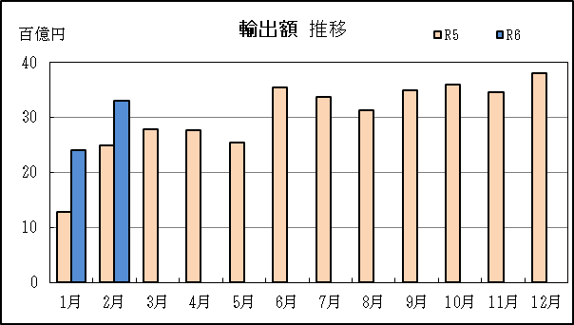
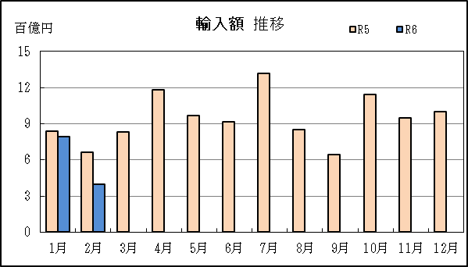

【グラフ作成用データ】

輸出 | 2022年 | 2023年 | 2024年 |  | 輸入 | 2022年 | 2023年 | 2024年
 | R4 | R5 | R6 |  |  | R4 | R5 | R6
1月 | 14 | 13 | 24 |  | 1月 | 8 | 8 | 8
2月 | 22 | 25 | 33 |  | 2月 | 4 | 7 | 4
3月 | 22 | 28 | #N/A |  | 3月 | 7 | 8 | #N/A
4月 | 25 | 28 | #N/A |  | 4月 | 8 | 12 | #N/A
5月 | 13 | 25 | #N/A |  | 5月 | 5 | 10 | #N/A
6月 | 20 | 35 | #N/A |  | 6月 | 9 | 9 | #N/A
7月 | 25 | 34 | #N/A |  | 7月 | 5 | 13 | #N/A
8月 | 16 | 31 | #N/A |  | 8月 | 7 | 9 | #N/A
9月 | 25 | 35 | #N/A |  | 9月 | 7 | 6 | #N/A
10月 | 19 | 36 | #N/A |  | 10月 | 7 | 11 | #N/A
11月 | 28 | 35 | #N/A |  | 11月 | 10 | 9 | #N/A
12月 | 23 | 38 | #N/A |  | 12月 | 10 | 10 | #N/A

グラフ単位 |  |  |  |  | グラフ単位
百億円 | 兆円 |  |  |  | 百億円 | 兆円

P5
衣浦港 貿易概況

【令和6年2月】 |  |  |  |  |  |  |  |  |  |  |  |  |  |  |  |  | （単位：百万円、％）
区 分 |  | 輸 出 額 |  |  |  | 輸 入 額 |  |  |  | 輸出入額 |  |  |  | 差引額(▲は輸入超過）
 |  | 前年同期比 |  | 管内比 |  | 前年同期比 |  | 管内比 |  | 前年同期比 |  | 管内比 |  | 前年同期比 |  | 管内比
衣浦港 |  |  | 14,256 |  |  |  | 24,054 |  |  |  | 38,310 |  |  |  | ▲ 9,799
 |  | 99.1 |  | 0.7 |  | 39.1 |  | 2.3 |  | 50.5 |  | 1.3 |  | 20.8 |  | －
名古屋税関 管 内 |  |  | 1,991,706 |  |  |  | 1,043,079 |  |  |  | 3,034,785 |  |  |  | 948,627
 |  | 112.7 |  | － |  | 94.9 |  | － |  | 105.9 |  | － |  | 142.2 |  | －

【推移】 |  |  |  |  |  |  |  |  |  |  |  |  |  |  |  |  | （単位：百万円、％）
期 間 |  | 輸 出 額 |  |  |  | 輸 入 額 |  |  |  | 輸出入額 |  |  |  | 差引額(▲は輸入超過）
 |  | 金 額 |  |  | 前 年 同期比 | 金 額 |  |  | 前 年 同期比 | 金 額 |  |  | 前 年 同期比 | 金 額 |  |  | 前 年 同期比
令和元年 |  |  | 173,496 |  | 113.3 |  | 196,061 |  | 88.6 |  | 369,557 |  | 98.7 |  | ▲ 22,565 |  | 33.1
令和2年 |  |  | 132,643 |  | 76.5 |  | 126,826 |  | 64.7 |  | 259,469 |  | 70.2 |  | 5,816 |  | －
令和3年 |  |  | 70,672 |  | 53.3 |  | 254,812 |  | 200.9 |  | 325,484 |  | 125.4 |  | ▲ 184,139 |  | －
令和4年 |  |  | 102,768 |  | 145.4 |  | 629,515 |  | 247.1 |  | 732,283 |  | 225.0 |  | ▲ 526,747 |  | 286.1
令和5年 |  |  | 147,721 |  | 143.7 |  | 462,443 |  | 73.5 |  | 610,164 |  | 83.3 |  | ▲ 314,723 |  | 59.7
令和4年 | 上期 |  | 39,278 |  | 100.4 |  | 215,217 |  | 224.6 |  | 254,494 |  | 188.6 |  | ▲ 175,939 |  | 310.2
令和4年 | 下期 |  | 63,491 |  | 201.2 |  | 414,299 |  | 260.6 |  | 477,789 |  | 250.8 |  | ▲ 350,808 |  | 275.3
令和5年 | 上期 |  | 65,351 |  | 166.4 |  | 282,162 |  | 131.1 |  | 347,513 |  | 136.6 |  | ▲ 216,810 |  | 123.2
令和5年 | 下期 |  | 82,369 |  | 129.7 |  | 180,282 |  | 43.5 |  | 262,651 |  | 55.0 |  | ▲ 97,912 |  | 27.9
令和5年 | １月 |  | 6,921 |  | 210.9 |  | 57,360 |  | 190.5 |  | 64,281 |  | 192.5 |  | ▲ 50,438 |  | 188.0
 | ２月 |  | 14,389 |  | 203.3 |  | 61,459 |  | 248.6 |  | 75,848 |  | 238.6 |  | ▲ 47,071 |  | 266.8
 | ３月 |  | 13,047 |  | 205.5 |  | 61,349 |  | 148.0 |  | 74,396 |  | 155.7 |  | ▲ 48,302 |  | 137.6
 | ４月 |  | 10,701 |  | 160.1 |  | 34,987 |  | 78.0 |  | 45,688 |  | 88.7 |  | ▲ 24,285 |  | 63.6
 | ５月 |  | 11,536 |  | 197.3 |  | 35,799 |  | 88.6 |  | 47,335 |  | 102.4 |  | ▲ 24,264 |  | 70.2
 | ６月 |  | 8,757 |  | 87.2 |  | 31,208 |  | 92.6 |  | 39,965 |  | 91.3 |  | ▲ 22,451 |  | 94.8
 | ７月 |  | 11,137 |  | 195.4 |  | 38,215 |  | 71.1 |  | 49,352 |  | 83.0 |  | ▲ 27,079 |  | 56.4
 | ８月 |  | 12,706 |  | 103.9 |  | 35,040 |  | 38.7 |  | 47,746 |  | 46.5 |  | ▲ 22,334 |  | 28.5
 | ９月 |  | 13,679 |  | 116.1 |  | 25,665 |  | 34.3 |  | 39,344 |  | 45.4 |  | ▲ 11,986 |  | 19.0
 | 10月 |  | 15,170 |  | 121.0 |  | 27,022 |  | 36.5 |  | 42,192 |  | 48.8 |  | ▲ 11,852 |  | 19.3
 | 11月 |  | 12,859 |  | 133.6 |  | 25,891 |  | 42.7 |  | 38,750 |  | 55.1 |  | ▲ 13,032 |  | 25.5
 | 12月 |  | 16,817 |  | 144.8 |  | 28,448 |  | 47.0 |  | 45,266 |  | 62.7 |  | ▲ 11,631 |  | 23.8
令和6年 | １月 |  | 10,755 |  | 155.4 |  | 34,994 |  | 61.0 |  | 45,750 |  | 71.2 |  | ▲ 24,239 |  | 48.1
 | ２月 |  | 14,256 |  | 99.1 |  | 24,054 |  | 39.1 |  | 38,310 |  | 50.5 |  | ▲ 9,799 |  | 20.8
 | ３月
 | ４月
 | ５月
 | ６月
 | ７月
 | ８月
 | ９月
 | 10月
 | 11月
 | 12月
・令和4年以前：確定値
・令和5年：確々報値
・令和6年：輸出の1月分は確報値
・管内比とは、衣浦港が名古屋税関管内に占める割合

【推移グラフ】
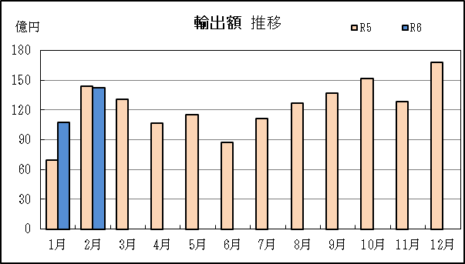
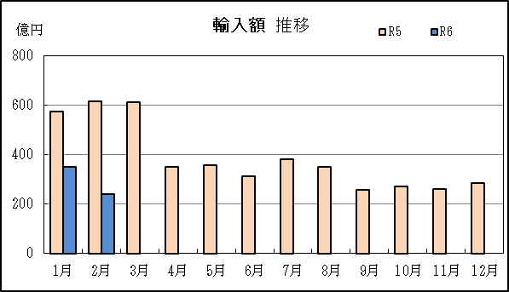

【グラフ作成用データ】

輸出 | 2022年 | 2023年 | 2024年 |  | 輸入 | 2022年 | 2023年 | 2024年
 | R4 | R5 | R6 |  |  | R4 | R5 | R6
1月 | 33 | 69 | 108 |  | 1月 | 301 | 574 | 350
2月 | 71 | 144 | 143 |  | 2月 | 247 | 615 | 241
3月 | 63 | 130 | #N/A |  | 3月 | 414 | 613 | #N/A
4月 | 67 | 107 | #N/A |  | 4月 | 448 | 350 | #N/A
5月 | 58 | 115 | #N/A |  | 5月 | 404 | 358 | #N/A
6月 | 100 | 88 | #N/A |  | 6月 | 337 | 312 | #N/A
7月 | 57 | 111 | #N/A |  | 7月 | 537 | 382 | #N/A
8月 | 122 | 127 | #N/A |  | 8月 | 905 | 350 | #N/A
9月 | 118 | 137 | #N/A |  | 9月 | 749 | 257 | #N/A
10月 | 125 | 152 | #N/A |  | 10月 | 740 | 270 | #N/A
11月 | 96 | 129 | #N/A |  | 11月 | 607 | 259 | #N/A
12月 | 116 | 168 | #N/A |  | 12月 | 606 | 284 | #N/A

グラフ単位 |  |  |  |  | グラフ単位
億円 | 兆円 |  |  |  | 億円 | 兆円

